关系图
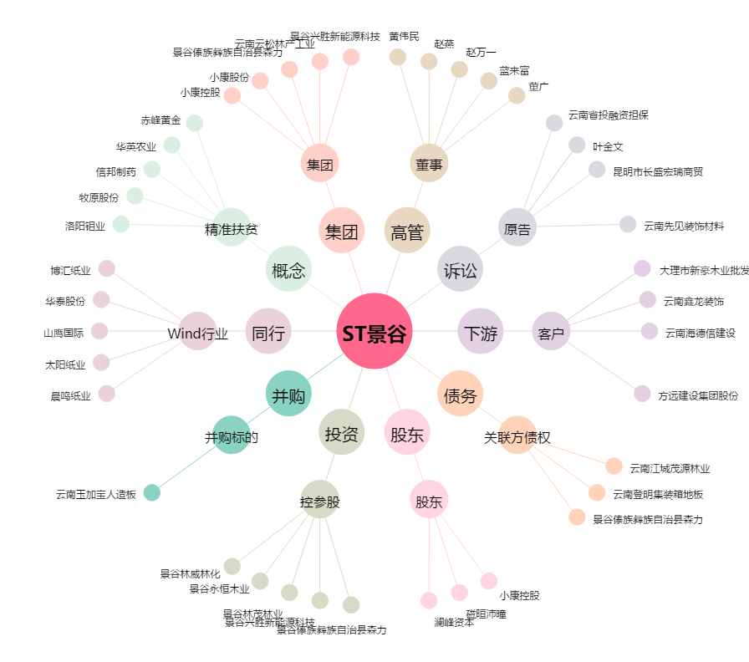
ST景谷[600265.SH] - 关系概览图

